第１正規化
■ | 第１正規化

 | 繰り返しの項目が存在する非正規形から、繰り返し部分を取り除いていく。
 | 非正規形の表の横方向に伸びた繰り返し部分を切り離して、重複をなくしていくのが 第１正規化 である。

繰り返し項目
繰り返し項目
 |  | 〇 | 正規化されていないテーブルの例 |  |  |  |  |  |  |  |  |  |  |  |  | 〇 | 第１正規形
 |  |  |  |  |  |  |  |  |  |  |  |  |  |  |  |  | 例えば、最初の「受注テーブル（非正規状態）」の商品名から数量までの項目の繰り返しを切り離した形は
 |  |  |  |  |  |  |  |  |  |  |  |  |  |  |  |  | 以下のようになる。
 |  |  | 受注テーブル（非正規状態）
 |  |  |  | 受注No. | 受注日 | 顧客名 | 顧客No. | 商品名 | 商品コード | 単価 | 数量 | 商品名 | 商品コード | 単価 | 数量 |  | 受注テーブル
 |  |  |  | 10 | 2020-11-11 | A社 | D001 | ペン | A100 | 100 | 12 | 消しゴム | A100 | 80 | 10 |  |  | 受注No. | 受注日 | 顧客名 | 顧客No.
 |  |  |  | 11 | 2020-11-20 | B社 | D002 | 消しゴム | B100 | 80 | 10 | 消しゴム | B100 | 80 | 10 |  |  | 10 | 2020-11-11 | A社 | D001
 |  |  |  | 12 | 2020-11-25 | C社 | D003 | ペン | A100 | 100 | 20 | ペン | C100 | 100 | 10 |  |  | 11 | 2020-11-20 | B社 | D002
 |  |  |  |  |  |  |  |  |  |  |  |  |  |  |  |  |  | 12 | 2020-11-25 | C社 | D003

 |  |  |  |  |  |  |  |  |  |  |  |  |  |  |  |  | 受注明細テーブル
 |  |  |  |  |  |  |  |  |  |  |  |  |  |  |  |  |  | 受注No. | 商品名 | 商品コード | 単価 | 数量
 |  |  |  |  |  |  |  |  |  |  |  |  |  |  |  |  |  | 10 | ペン | A100 | 100 | 12
 |  |  |  |  |  |  |  |  |  |  |  |  |  |  |  |  |  | 10 | 消しゴム | B100 | 80 | 10
 |  |  |  |  |  |  |  |  |  |  |  |  |  |  |  |  |  | 11 | 消しゴム | B100 | 80 | 10
 |  |  |  |  |  |  |  |  |  |  |  |  |  |  |  |  |  | 11 | 消しゴム | B100 | 80 | 10
 |  |  |  |  |  |  |  |  |  |  |  |  |  |  |  |  |  | 12 | ペン | A100 | 100 | 20
 |  |  |  |  |  |  |  |  |  |  |  |  |  |  |  |  |  | 12 | ペン | A100 | 100 | 10

 | ここでは、「受注テーブル（非正規状態）」の乱雑なテーブルを2つに分割した。
 | 1つは受注No.と顧客の情報がまとめられた「受注テーブル」。そしてもう1つのテーブル、各注文でどのような商品がどの程度購入されたのかを示す「受注明細テーブル」に分けている。

 | この第１正規化が完了したテーブルを 「第１正規形」 と呼ぶ。
 | 繰り返しの部分が別になっただけでも、テーブルが見やすくなり、情報の管理しやすいものになったことが感じられるかと思う。

 | しかし、より管理をしやすくするために、まだまだテーブルに手を加えていける部分がある。

真部分集合
■ | 真部分集合
 | 真部分集合とは、ある集合が別の集合に完全に含まれている状態をいう。

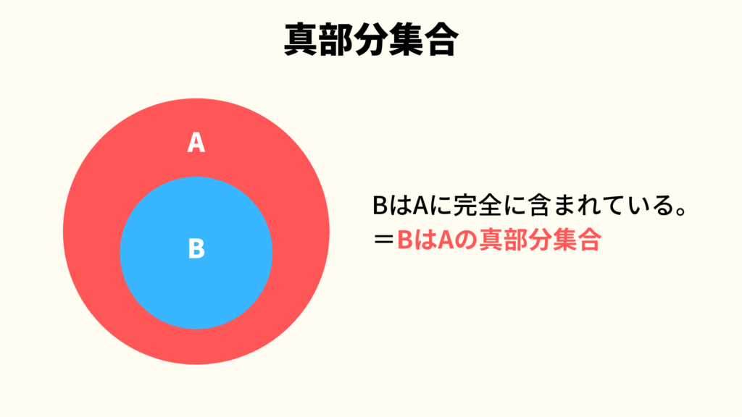
 | 右のイメージのように、集合Bは集合Aに完全に含まれており、まったくはみ出していない。
 | このような状態を真部分集合という。

 | 例えば、「ヒト」は「動物」という集合に属している。この関係も真部分集合といえる。

 | 〇 | 設問を解く
 |  | では、先ほどの応用情報技術者試験の「a：どの非キー属性も、主キーの真部分集合に対して関数従属しない。」とはどういうことか？

 |  | 「主キーの真部分集合」という言葉を言いかえると、「主キーに完全に属している集合」ということになる。

 |  | つまり、「主キーの一部に属しているような項目」をどうするのかということに言及している。
 |  | この時点で第２正規化の話をしていることが分かると思う。

 |  | 設問分のこの後に続く「関数従属」についても念のため見ていく。

